Voorblad
Initiële vulling zijn de maximale streeftermijnen zoals rijkspartijen deze met elkaar en interbestuurlijk hebben besproken.
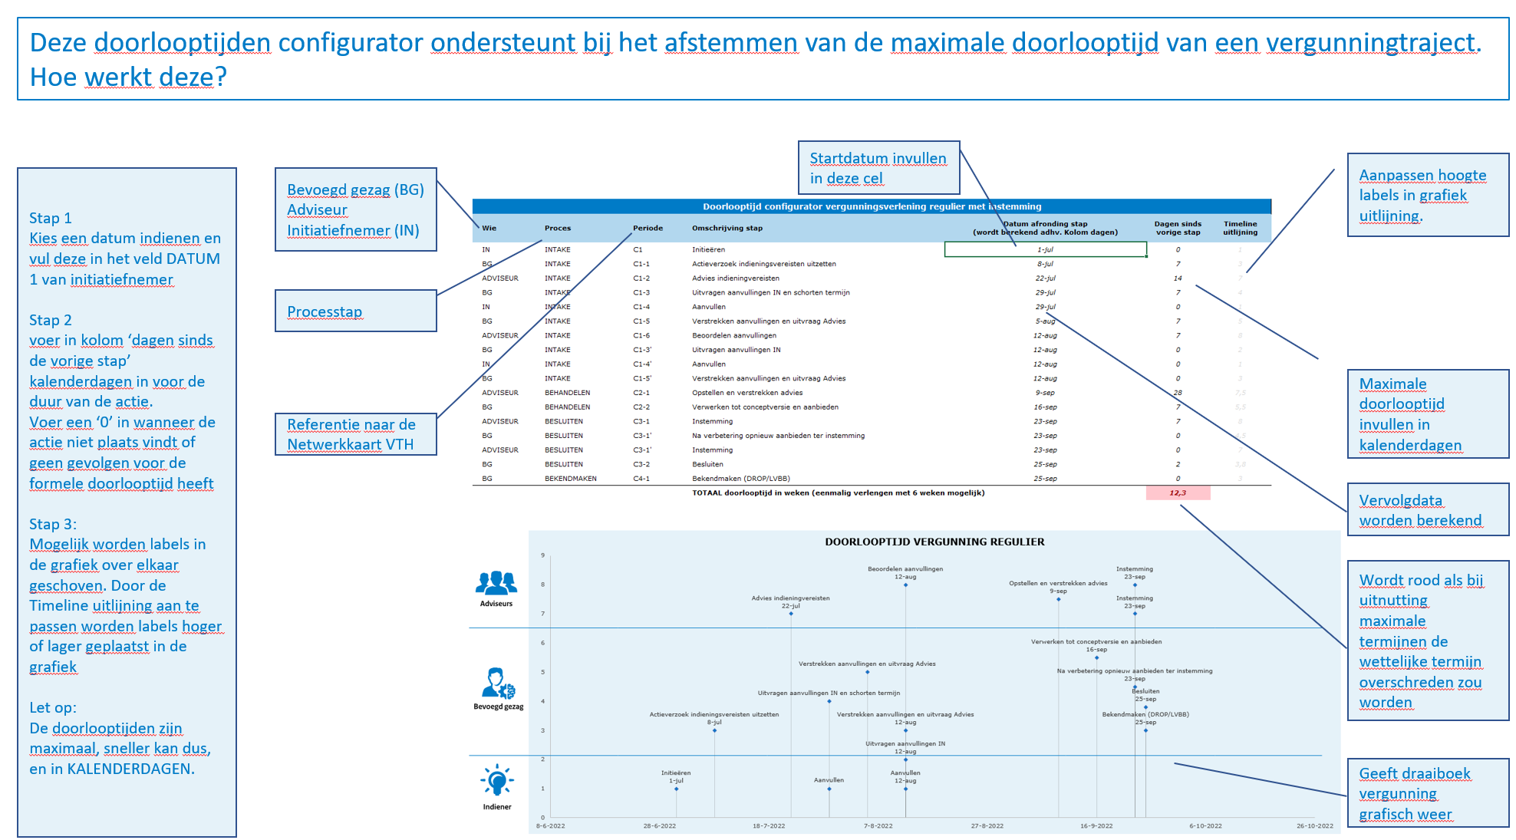

Regulier met instemming
Doorlooptijd configurator vergunningverlening regulier met instemming
Wie | Proces | Periode | Omschrijving stap | Datum afronding stap (wordt berekend adhv. Kolom dagen) | Dagen sinds vorige stap | Timeline uitlijning
IN | INTAKE | C1 | Initieëren | 2025-07-11 | 0 | 1
BG | INTAKE | C1-1 | Actieverzoek indieningsvereisten uitzetten | 2025-07-18 | 7 | 3
ADVISEUR | INTAKE | C1-2 | Advies indieningvereisten | 2025-08-01 | 14 | 7
BG | INTAKE | C1-3 | Uitvragen aanvullingen IN en schorten termijn | 2025-08-08 | 7 | 4
IN | INTAKE | C1-4 | Aanvullen | 2025-08-08 | 0 | 1
BG | INTAKE | C1-5 | Verstrekken aanvullingen en uitvraag Advies | 2025-08-15 | 7 | 5
ADVISEUR | INTAKE | C1-6 | Beoordelen aanvullingen | 2025-08-29 | 14 | 8
BG | INTAKE | C1-3' | Uitvragen aanvullingen IN | 2025-08-29 | 0 | 2
IN | INTAKE | C1-4' | Aanvullen | 2025-08-29 | 0 | 1
BG | INTAKE | C1-5' | Verstrekken aanvullingen en uitvraag Advies | 2025-08-29 | 0 | 3
ADVISEUR | BEHANDELEN | C2-1 | Opstellen en verstrekken advies | 2025-09-19 | 21 | 7.5
BG | BEHANDELEN | C2-2 | Verwerken tot conceptversie en aanbieden | 2025-09-26 | 7 | 5.5
ADVISEUR | BESLUITEN | C3-1 | Instemming | 2025-10-03 | 7 | 8
BG | BESLUITEN | C3-1' | Na verbetering opnieuw aanbieden ter instemming | 2025-10-03 | 0 | 4.5
ADVISEUR | BESLUITEN | C3-1' | Instemming | 2025-10-03 | 0 | 7
BG | BESLUITEN | C3-2 | Besluiten | 2025-10-05 | 2 | 3.8
BG | BEKENDMAKEN | C4-1 | Bekendmaken (DROP/LVBB) | 2025-10-05 | 0 | 3
 |  |  | TOTAAL doorlooptijd in weken (eenmalig verlengen met 6 weken mogelijk) |  | 12.3

DOORLOOPTIJD VERGUNNING REGULIER
2025-07-11 | 1
2025-07-18 | 3
2025-08-01 | 7
2025-08-08 | 4
2025-08-08 | 1
2025-08-15 | 5
2025-08-29 | 8
2025-08-29 | 2
2025-08-29 | 1
2025-08-29 | 3
2025-09-19 | 7.5
2025-09-26 | 5.5
2025-10-03 | 8
2025-10-03 | 4.5
2025-10-03 | 7
2025-10-05 | 3.8
2025-10-05 | 3

Uitgebreide procedure
Doorlooptijd configurator vergunningverlening uitgebreide procedure
Wie | Proces | Periode | Omschrijving stap | Datum afronding stap (wordt berekend adhv. Kolom dagen) | Dagen sinds vorige stap | Timeline uitlijning
IN | INTAKE | C1 | Initieëren | 2025-07-11 | 0 | 1
BG | INTAKE | C1-1 | Actieverzoek indieningsvereisten uitzetten | 2025-07-15 | 4 | 4.5
ADVISEUR | INTAKE | C1-2 | Advies indieningvereisten | 2025-07-22 12:00:00 | 7.5 | 7
BG | INTAKE | C1-3 | Uitvragen aanvullingen IN en schorten termijn | 2025-07-27 | 4.5 | 4
IN | INTAKE | C1-4 | Aanvullen 1 | 2025-07-28 | 1 | 0.8
BG | INTAKE | C1-5 | Verstrekken aanvullingen en uitvraag Advies | 2025-08-02 | 5 | 5.5
ADVISEUR | INTAKE | C1-6 | Beoordelen aanvullingen | 2025-08-02 | 0 | 8.2
BG | INTAKE | C1-3' | Uitvragen aanvullingen IN 2 | 2025-08-02 | 0 | 2
IN | INTAKE | C1-4' | Aanvullen 2 | 2025-08-02 | 0 | 1.2
BG | INTAKE | C1-5' | Verstrekken aanvullingen en uitvraag Advies 2 | 2025-08-02 | 0 | 3
ADVISEUR | BEHANDELEN | C2-1 | Opstellen en verstrekken advies | 2025-08-09 12:00:00 | 7.5 | 7.5
BG | BEHANDELEN | C2-2 | Verwerken tot conceptversie en aanbieden | 2025-08-15 12:00:00 | 6 | 5.5
ADVISEUR | BESLUITEN | C3-1 | Concept Instemming | 2025-08-22 12:00:00 | 7 | 7
BG | BESLUITEN | C3-2 | Ter inzage legging | 2025-08-27 12:00:00 | 5 | 4.5
IN +Belanghebbenden | BESLUITEN | C3-2 | INDIENEN ZIENSWIJZEN binnen termijn | 2025-10-22 12:00:00 | 56 | 1
BG | BESLUITEN | C3-3 | Ordenen en doorsturen zienswijzen | 2025-10-29 12:00:00 | 7 | 3.8
ADVISEUR | BESLUITEN | C3-4 | Beantwoorden zienswijzen | 2025-11-12 12:00:00 | 14 | 8
BG | BESLUITEN | C3-5 | Verwerken tot concept definitief besluit en afstemmen | 2025-11-26 12:00:00 | 14 | 4.7
ADVISEUR | BESLUITEN | C3-6 | Instemming | 2025-12-03 12:00:00 | 7 | 7
BG | BESLUITEN | C3-2 | Besluiten | 2025-12-10 12:00:00 | 7 | 4.5
BG | BEKENDMAKEN | C4-1 | Bekendmaken (DROP/LVBB) | 2025-12-24 12:00:00 | 14 | 4

 |  |  | TOTAAL doorlooptijd in weken |  | 23.8

DOORLOOPTIJD VERGUNNING UITGEBREID
2025-07-11 | 1
2025-07-15 | 4.5
2025-07-22 12:00:00 | 7
2025-07-27 | 4
2025-07-28 | 0.8
2025-08-02 | 5.5
2025-08-02 | 8.2
2025-08-02 | 2
2025-08-02 | 1.2
2025-08-02 | 3
2025-08-09 12:00:00 | 7.5
2025-08-15 12:00:00 | 5.5
2025-08-22 12:00:00 | 7
2025-08-27 12:00:00 | 4.5
2025-10-22 12:00:00 | 1
2025-10-29 12:00:00 | 3.8
2025-11-12 12:00:00 | 8
2025-11-26 12:00:00 | 4.7
2025-12-03 12:00:00 | 7
2025-12-10 12:00:00 | 4.5
2025-12-24 12:00:00 | 4

